상품제안서
WB-650 웰빙라텍스밴드 120CM | 상품코드: F09272

 |  |  |  |  |  |  | 02-412-0044 | www.easy1.co.kr
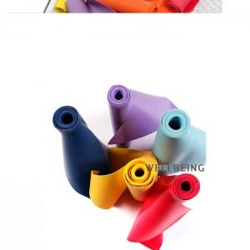

【상세/제작정보】 | 블루만 가능

【인쇄/포장옵션】 | 실크 / 지퍼백

【공급단가】 | 수량 | 200~ | 500~ | 1,000~ | 3,000~ | 5,000~
*VAT별도 | 단가 | 3,780원 | 3,640원 | 3,500원 | 3,360원 | 3,270원

【상품 URL】 | https://dev.easy1.co.kr:443/src/goods_detail.php?gdno=9272

